Лист1
 |  |  | Специальное предложение
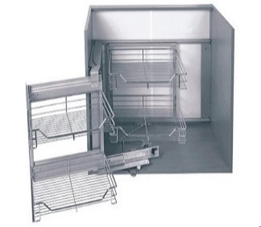 | 11911 | Волшебный уголок PTJ-017-GA левый (soft-closing) 40 AMIX (мод. 900) | от 5 шт. | от 3 шт. | от 2 шт.
 |  |  | 7526 р. | 7818 р. | 8037 р.
 | 11912 | Волшебный уголок PTJ-017-GB правый (soft-closing) 40 AMIX (мод. 900) | от 5 шт. | от 3 шт. | от 2 шт.
 |  |  | 7526 р. | 7818 р. | 8037 р.
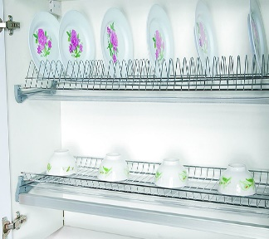 | 6054 | Сушилка 60 "FIT" ХРОМ для 16ДСП | от 50 шт. | от 20 шт. | от 10 шт.
 |  |  | 327 р. | 340 р. | 349 р.
 | 6056 | Сушилка 80 "FIT" ХРОМ для 16ДСП | от 40 шт. | от 20 шт. | от 10 шт.
 |  |  | 485 р. | 504 р. | 518 р.
 | 2131 | РУЧКА UN 8304/96 "AMIX" СHROME | от 700 шт. | от 280 шт. | от 70 шт.
 |  |  | 12,9 р. | 13,4 р. | 13,8 р.
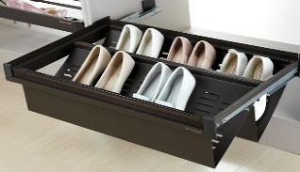
 | 24522 | Unihopper NAKA выдвижн. полка для обуви, стекл. передняя панель, в базу 600 мм, 564 * 443 * 180 | от 6 шт | от 3 шт. | от 2 шт.
 |  |  | 3240 р. | 3366 р. | 3460 р.
 | 24524 | Unihopper NAKA выдвижн. полка для обуви, стекл. передняя панель, в базу 900 мм, 864 * 443 * 180 | от 14 шт | от 5 шт. | от 2 шт.
 |  |  | 4338 р. | 4541 р. | 4744 р.
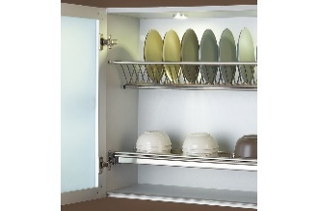
 | 24326 | Unihopper Сушилка с поддоном нержавеющая сталь 60 хром. для 16 ДСП | от 150 шт. | от 50 шт. | от 15 шт.
 |  |  | 524 р. | 548 р. | 571 р.
 | 24328 | Unihopper Сушилка с поддоном нержавеющая сталь 80 хром. для 16 ДСП | от 100 шт. | от 30 шт. | от 10 шт.
 |  |  | 671 р. | 701 р. | 732 р.
 | 25631 | Unihopper Сушилка с поддоном нержавеющая сталь 100 хром. для 16 ДСП | от 100 шт. | от 30 шт. | от 10 шт.
 |  |  | 858 р. | 897 р. | 936 р.
 | 4372 | РУЧКА UP 8208/96 "AMIX" | от 1440 шт. | от 480 шт. | от 120 шт.
 |  |  | 19 р. | 19,5 р. | 20 р.
 | 13737 | Направляющие 500-БЕЛЫЕ "FIT" | от 1300 компл. | от 400 компл. | от 150 компл.
 |  |  | 58 р. | 60 р. | 63 р.
 | 12127 | FIT Направляющие L-400*45 полного выдвижения •ШАРИКОВЫЕ• | от 150 компл. | от 45 компл. | от 15 компл.
 |  |  | 120 р. | 124 р. | 128 р.
 | 174 | ЧЁРНАЯ Направляющая для легких дверей | от 300 шт. | от 100 шт. | от 30 шт.
 |  |  | 57 р. | 59 р. | 60 р.
 | 24511 | Unihopper NAKA выдвижн. полка для аксесуаров, стекл. лицевая панель, в базу 800 мм, 764 * 443 * 70 | от 18 шт | от 6 шт. | от 2 шт.
 |  |  | 4601 р. | 4810 р. | 5019 р.
 | 15387 | Ручка дуга CP С128 5 колец "FITEX" | от 600 шт. | от 200 шт. | от 60 шт.
 |  |  | 101 р. | 106 р. | 111 р.
 | 14501 | Корзина 60 (soft-closing) верх. горизонт. (сушилка) AMIX PTJ007V-S | от 30 шт. | от 10 шт. | от 4 шт.
 |  |  | 2117 р. | 2216 р. | 2315 р.
 | 15308 | R -7 AMIX JOKER 51 держатель одинарный для стекла и плиты | от 2400 шт. | от 800 шт. | от 320 шт.
 |  |  | 32,5 р. | 34 р. | 35,5 р.

 |  |  |  |  |  | 0.29

 |  |  |  |  |  |  | 2.86

